Sayfa1
 | FORM NO : LAB.FRM.31 / 06.03.2015 / Rev. 0
 | BİRİM : SERTİFİKASYON |  | DÖNEM: 2015

SICAKLIK DAYANIM TESTİ RAPORU

Tarih | 2015-01-29
Rapor Kodu | 290115.EH.01.PUSI
Ürün | CLIPSIMFLEKS-HT900 / CLIPAFS-HT900
Çap | Ø127 mm
Boy | 1 m
Test Sonucu
Süre(dk) | Sıcaklık (˚C) | Fotoğraf No. | Değerlendirme
0 | 400 | 1 | Numune 8 saat boyunca 400 ˚C giriş sıcaklığında test edildi ve her saat başı fotoğraflandı. Bir saat 400 ˚C sıcaklıkta bekledikten sonra hava kanalında renk değişimi görülmeye başlandı. 8 saatin sonunda numunede yırtılma, açılma gözlemlenmemiştir.
60 | 400 | 2-3
120 | 400 | 4-5
180 | 400 | 6-7
240 | 400 | 8-9
300 | 400 | 10-11
360 | 400 | 12-13
420 | 400 | 14-15

FOTOĞRAFLAR

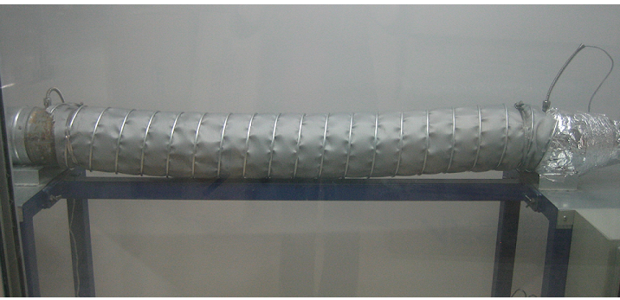

 | 1

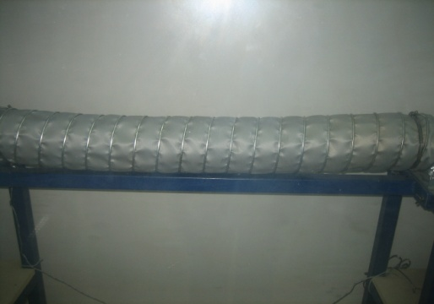
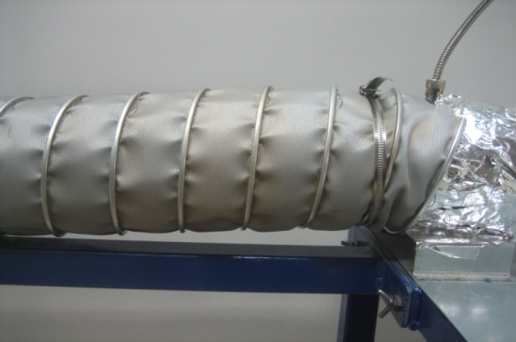

2 |  |  | 3

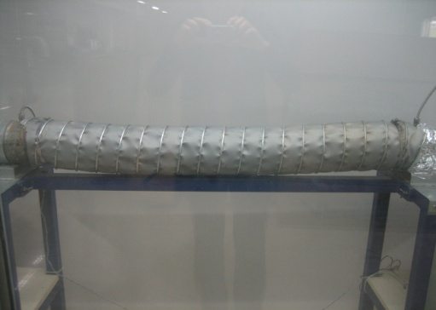
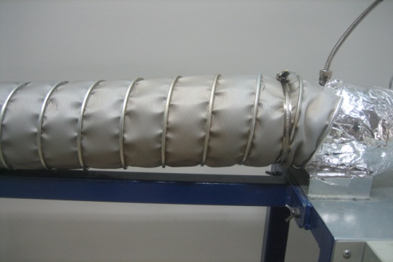

4 |  |  | 5

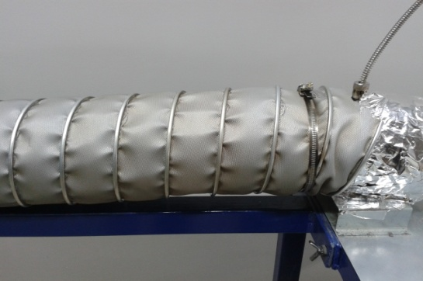
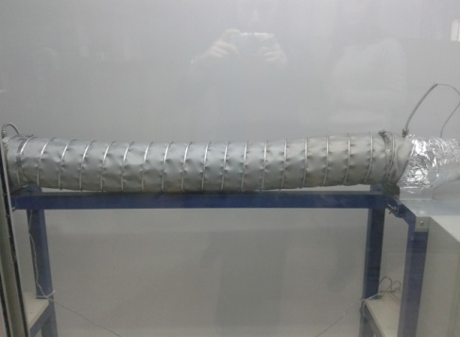

6 |  |  | 7

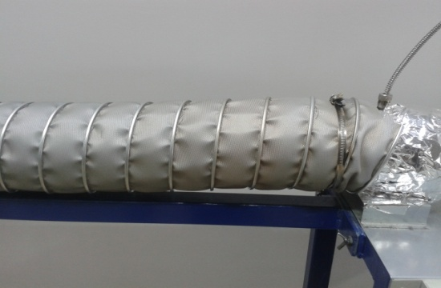
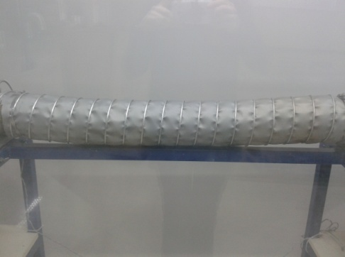

8 |  |  | 9

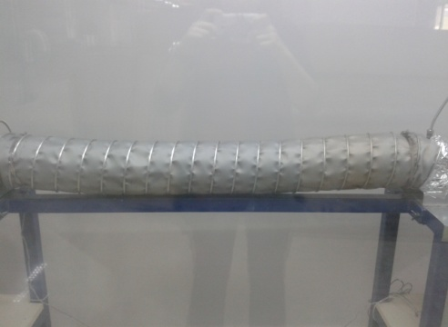
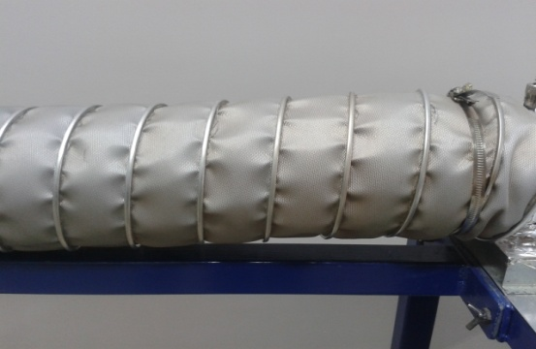

10 |  |  | 11

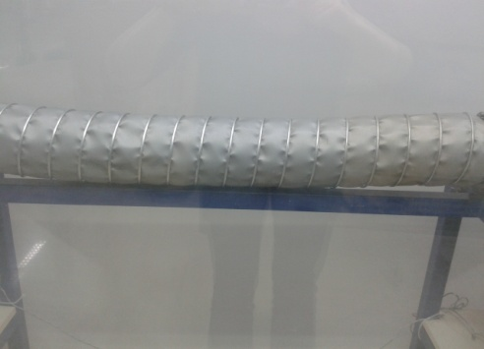
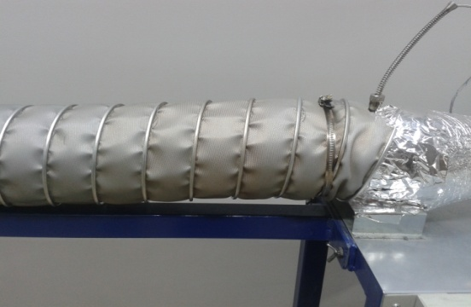

12 |  |  | 13

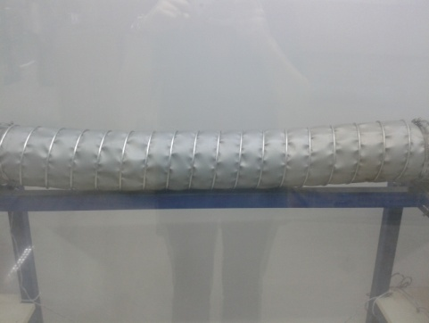
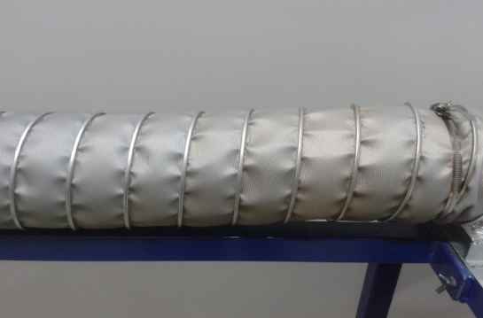

15 |  |  | 16

